CAP
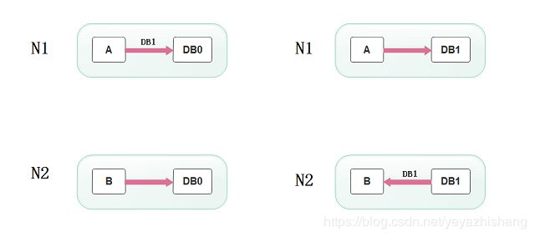
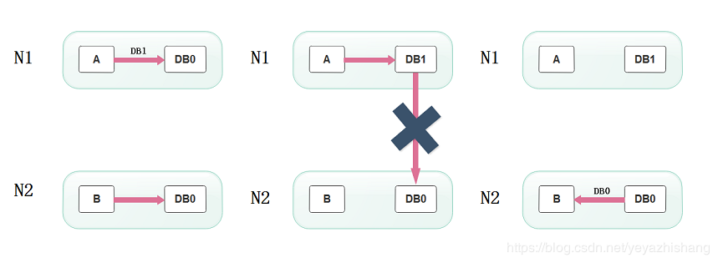
CAP解释：
 | C:一致性（consystency）所有节点数据，时刻保持一致性
 | A:可用性（Availability）请一次请求都能收到一个响应，无论成功还是失败
 | P:分区容错性（partition-tolerlance）表示系统出现脑裂以后，可能会导致某些server与集群中的其他机器失去联系

分布式CAP定理，为什么不能同时满足三个特性？
2018年06月21日 13:55:41 一个懵懂的少年 阅读数：7156
版权声明：转载请注明出处，谢谢合作！ https://blog.csdn.net/yeyazhishang/article/details/80758354
在弄清楚这个问题之前，我们先了解一下什么是分布式的CAP定理。
根据百度百科的定义，CAP定理又称CAP原则，指的是在一个分布式系统中，Consistency（一致性）、 Availability（可用性）、Partition tolerance（分区容错性），最多只能同时三个特性中的两个，三者不可兼得。
一、CAP的定义
Consistency (一致性)：
“all nodes see the same data at the same time”,即更新操作成功并返回客户端后，所有节点在同一时间的数据完全一致，这就是分布式的一致性。一致性的问题在并发系统中不可避免，对于客户端来说，一致性指的是并发访问时更新过的数据如何获取的问题。从服务端来看，则是更新如何复制分布到整个系统，以保证数据最终一致。
Availability (可用性):
可用性指“Reads and writes always succeed”，即服务一直可用，而且是正常响应时间。好的可用性主要是指系统能够很好的为用户服务，不出现用户操作失败或者访问超时等用户体验不好的情况。
Partition Tolerance (分区容错性):
即分布式系统在遇到某节点或网络分区故障的时候，仍然能够对外提供满足一致性和可用性的服务。
分区容错性要求能够使应用虽然是一个分布式系统，而看上去却好像是在一个可以运转正常的整体。比如现在的分布式系统中有某一个或者几个机器宕掉了，其他剩下的机器还能够正常运转满足系统需求，对于用户而言并没有什么体验上的影响。
二、CAP定理的证明
现在我们就来证明一下，为什么不能同时满足三个特性？
假设有两台服务器，一台放着应用A和数据库V，一台放着应用B和数据库V，他们之间的网络可以互通，也就相当于分布式系统的两个部分。
在满足一致性的时候，两台服务器 N1和N2，一开始两台服务器的数据是一样的，DB0=DB0。在满足可用性的时候，用户不管是请求N1或者N2，都会得到立即响应。在满足分区容错性的情况下，N1和N2有任何一方宕机，或者网络不通的时候，都不会影响N1和N2彼此之间的正常运作。

当用户通过N1中的A应用请求数据更新到服务器DB0后，这时N1中的服务器DB0变为DB1，通过分布式系统的数据同步更新操作，N2服务器中的数据库V0也更新为了DB1，这时，用户通过B向数据库发起请求得到的数据就是即时更新后的数据DB1。
上面是正常运作的情况，但分布式系统中，最大的问题就是网络传输问题，现在假设一种极端情况，N1和N2之间的网络断开了，但我们仍要支持这种网络异常，也就是满足分区容错性，那么这样能不能同时满足一致性和可用性呢？

假设N1和N2之间通信的时候网络突然出现故障，有用户向N1发送数据更新请求，那N1中的数据DB0将被更新为DB1，由于网络是断开的，N2中的数据库仍旧是DB0；
如果这个时候，有用户向N2发送数据读取请求，由于数据还没有进行同步，应用程序没办法立即给用户返回最新的数据DB1，怎么办呢？有二种选择，第一，牺牲数据一致性，响应旧的数据DB0给用户；第二，牺牲可用性，阻塞等待，直到网络连接恢复，数据更新操作完成之后，再给用户响应最新的数据DB1。
上面的过程比较简单，但也说明了要满足分区容错性的分布式系统，只能在一致性和可用性两者中，选择其中一个。也就是说分布式系统不可能同时满足三个特性。这就需要我们在搭建系统时进行取舍了，那么，怎么取舍才是更好的策略呢?
三、取舍策略
CAP三个特性只能满足其中两个，那么取舍的策略就共有三种：
CA without P：如果不要求P（不允许分区），则C（强一致性）和A（可用性）是可以保证的。但放弃P的同时也就意味着放弃了系统的扩展性，也就是分布式节点受限，没办法部署子节点，这是违背分布式系统设计的初衷的。
CP without A：如果不要求A（可用），相当于每个请求都需要在服务器之间保持强一致，而P（分区）会导致同步时间无限延长(也就是等待数据同步完才能正常访问服务)，一旦发生网络故障或者消息丢失等情况，就要牺牲用户的体验，等待所有数据全部一致了之后再让用户访问系统。设计成CP的系统其实不少，最典型的就是分布式数据库，如Redis、HBase等。对于这些分布式数据库来说，数据的一致性是最基本的要求，因为如果连这个标准都达不到，那么直接采用关系型数据库就好，没必要再浪费资源来部署分布式数据库。
AP wihtout C：要高可用并允许分区，则需放弃一致性。一旦分区发生，节点之间可能会失去联系，为了高可用，每个节点只能用本地数据提供服务，而这样会导致全局数据的不一致性。典型的应用就如某米的抢购手机场景，可能前几秒你浏览商品的时候页面提示是有库存的，当你选择完商品准备下单的时候，系统提示你下单失败，商品已售完。这其实就是先在 A（可用性）方面保证系统可以正常的服务，然后在数据的一致性方面做了些牺牲，虽然多少会影响一些用户体验，但也不至于造成用户购物流程的严重阻塞。
三、总结
现如今，对于多数大型互联网应用的场景，主机众多、部署分散，而且现在的集群规模越来越大，节点只会越来越多，所以节点故障、网络故障是常态，因此分区容错性也就成为了一个分布式系统必然要面对的问题。那么就只能在C和A之间进行取舍。但对于传统的项目就可能有所不同，拿银行的转账系统来说，涉及到金钱的对于数据一致性不能做出一丝的让步，C必须保证，出现网络故障的话，宁可停止服务，可以在A和P之间做取舍。

zookeeper
网路分区（脑裂问题）
脑裂问题：
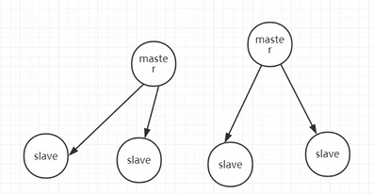

网络问题，导致，多个节点断开，会重新选一个新的节点作为master主节点，这样就有两个主节点了，造成脑裂
解决方案： | ZooKeeper默认采用了Quorums这种方式，即只有集群中超过半数节点投票才能选举出Leader。这样的方式可以确保leader的唯一性,要么选出唯一的一个leader,要么选举失败
 | N/2大于剩下的节点才可以进行选举leader

ACID:原子性，一致性，隔离性，持久性

zookeeper的特性
顺序一致性
从同一个客户端发起的事务请求，最终会严格按照顺序被应用到zookeeper中 |  |  | Leader会为每个请求生成一个zxid
原子性
所有的事务请求的处理结果在整个集群中的所有机器上的应用情况是一致的，也就是说，要么整个集群中的所有机器都成功应用了某一事务、
要么全都不应用
可靠性
一旦服务器成功应用了某一个事务数据，并且对客户端做了响应，那么这个数据在整个集群中一定是同步并且保留下来的

实时性
一旦一个事务被成功应用，客户端就能够立即从服务器端读取到事务变更后的最新数据状态；（zookeeper仅仅保证在一定时间内，近实时）

集群的角色： leader 、follower、 observer

数据模型
zookeeper的数据模型和文件系统类似，每一个节点称为：znode. 是zookeeper中的最小数据单元。每一个znode上都可以 |  |  |  | 层次化的目录结构
保存数据和挂载子节点。 从而构成一个层次化的属性结构
节点特性
持久化节点 ： 节点创建后会一直存在zookeeper服务器上，直到主动删除
持久化有序节点 ：每个节点都会为它的一级子节点维护一个顺序
临时节点 ： 临时节点的生命周期和客户端的会话保持一致。当客户端会话失效，该节点自动清理
临时有序节点 ： 在临时节点上多勒一个顺序性特性

1. 分布式队列
activeMQ、kafka、….

先进先出队列
1. 通过getChildren获取指定根节点下的所有子节点，子节点就是任务
2. 确定自己节点在子节点中的顺序
3. 如果自己不是最小的子节点，那么监控比自己小的上一个子节点，否则处于等待
接收watcher通知，重复流程

1. zookeeper实现
排它锁（独锁） |  | 只能处理一个事物
原理： |  | 利用znode节点的临时节点，创建临时节点，如果存在会提示改节点已经存在，不可创建，来获取锁

共享锁（读锁） |  | 可同时对一个资源进行加锁，读共享，写只能一个，如果读，写，都存在，优先处理写的操作，然后在处理读的操作
原理： |  | 利用znode的临时有序节点，创建节点的时候会自增ID，写入的时候，会先找最小的ID节点，进行操作，该节点连接处理完了，会自动失效，删除该节点，自动找下个最小ID节点
实现共享锁，使用java api的方式

leader
 | leader是zookeeper集群的核心。
1. 事务请求的唯一调度者和处理者，保证集群事务处理的顺序性
2. 集群内部各个服务器的调度者
follower
1. 处理客户端非事务请求，以及转发事务请求给leader服务器
2. 参与事务请求提议（proposal）的投票（客户端的一个事务请求，需要半数服务器投票通过以后才能通知leader commit； leader会发起一个提案，要求follower投票）
3. 参与leader选举的投票
observer
观察zookeeper集群中最新状态的变化并将这些状态同步到observer服务器上
增加observer不影响集群中事务处理能力，同时还能提升集群的非事务处理能力

选举Leader原理
第一次初始化启动的时候： LOOKING
1. 所有在集群中的server都会推荐自己为leader，然后把（myid、zxid、epoch）作为广播信息，广播给集群中的其他server, 然后等待其他服务器返回
2. 每个服务器都会接收来自集群中的其他服务器的投票。集群中的每个服务器在接受到投票后，开始判断投票的有效性
a) 判断逻辑时钟(Epoch) ，如果Epoch大于自己当前的Epoch，说明自己保存的Epoch是过期。更新Epoch，同时clear其他服务器发送过来的选举数据。判断是否需要更新当前自己的选举情况
b) 如果Epoch小于目前的Epoch，说明对方的epoch过期了，也就意味着对方服务器的选举轮数是过期的。这个时候，只需要讲自己的信息发送给对方
c)
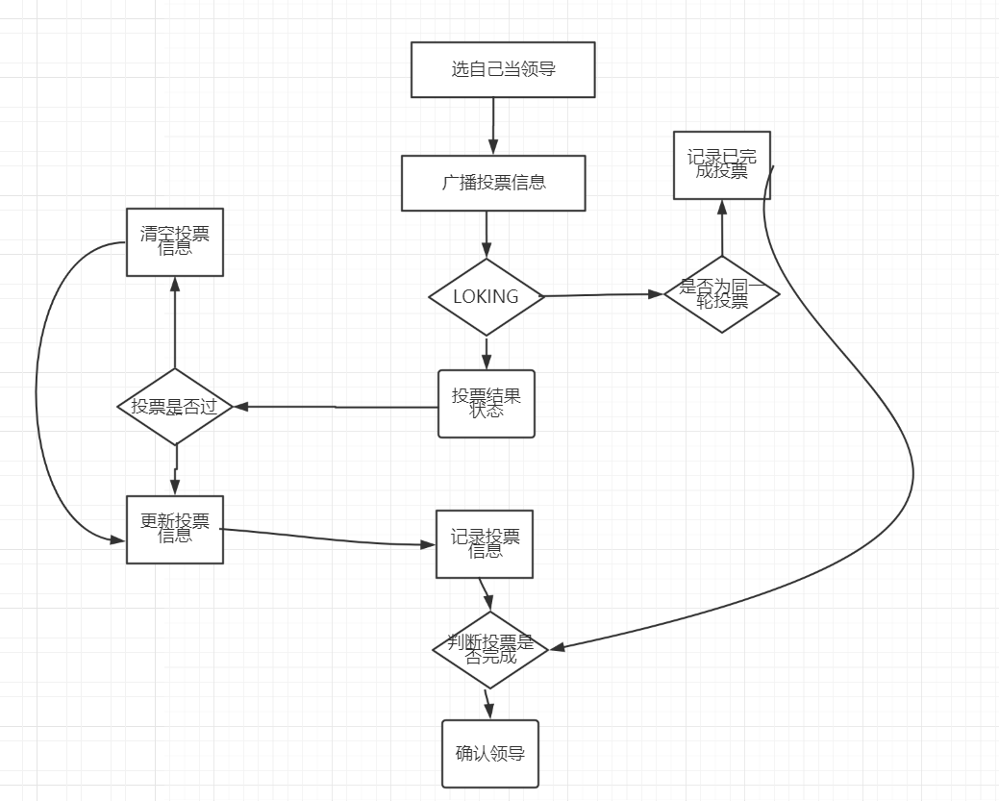
 |  | 选举Leader流程图
 |  | 第一次启动Loking

ZAB协议
拜占庭问题
paxos协议主要就是如何保证在分布式环网络环境下，各个服务器如何达成一致最终保证数据的一致性问题

ZAB协议，基于paxos协议的一个改进。

zab协议为分布式协调服务zookeeper专门设计的一种支持崩溃恢复的原子广播协议
zookeeper并没有完全采用paxos算法， 而是采用zab Zookeeper atomic broadcast

zab协议的原理
1. 在zookeeper 的主备模式下，通过zab协议来保证集群中各个副本数据的一致性
2. zookeeper使用的是单一的主进程来接收并处理所有的事务请求，并采用zab协议，
把数据的状态变更以事务请求的形式广播到其他的节点
3. zab协议在主备模型架构中，保证了同一时刻只能有一个主进程来广播服务器的状态变更
4. 所有的事务请求必须由全局唯一的服务器来协调处理，这个的服务器叫leader，其他的叫follower
leader节点主要负责把客户端的事务请求转化成一个事务提议（proposal），并分发给集群中的所有follower节点
再等待所有follower节点的反馈。一旦超过半数服务器进行了正确的反馈，那么leader就会commit这条消息

崩溃恢复
原子广播
zab协议的工作原理
1. 什么情况下zab协议会进入崩溃恢复模式
1. 当服务器启动时
2. 当leader服务器出现网络中断、崩溃或者重启的情况
3. 集群中已经不存在过半的服务器与该leader保持正常通信
2. zab协议进入崩溃恢复模式会做什么
1. 当leader出现问题，zab协议进入崩溃恢复模式，并且选举出新的leader。当新的leader选举出来以后，如果集群中已经有过半机器完成了leader服务器的状态同（数据同步），退出崩溃恢复，进入消息广播模式
2. 当新的机器加入到集群中的时候，如果已经存在leader服务器，那么新加入的服务器就会自觉进入数据恢复模式，找到leader进行数据同步

问题
假设一个事务在leader服务器被提交了，并且已经有过半的follower返回了ack。 在leader节点把commit消息发送给folower机器之前
leader服务器挂了怎么办

zab协议，一定需要保证已经被leader提交的事务也能够被所有follower提交
zab协议需要保证，在崩溃恢复过程中跳过哪些已经被丢弃的事务

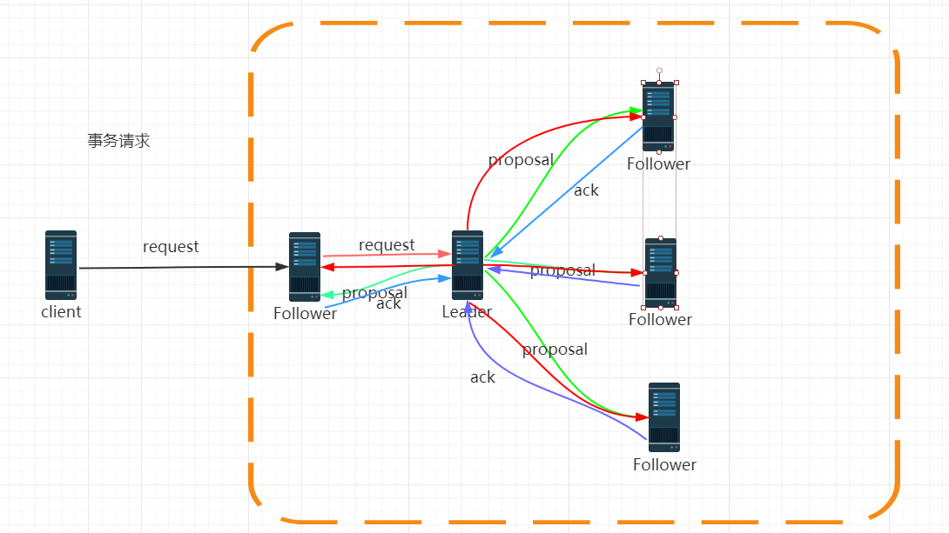

zookeeper并不是用来存储数据的，通过监控数据状态的变化，达到基于数据的集群管理。

Zk选举原理： |  | 找最大的 zxid，zxid是每次更新数据生成的递增的ID，最大表示为最新的数据，如果zxid相同，就找myid最大的那个，myid是每个机器的唯一表示ID

zk的使用场景如下，我就举几个简单的，

 | （1）分布式协调：这个其实是zk很经典的一个用法，简单来说，就好比，你A系统发送个请求到mq，然后B消息消费之后处理了。那A系统如何知道B系统的处理结果？用zk就可以实现分布式系统之间的协调工作。A系统发送请求之后可以在zk上对某个节点的值注册个监听器，一旦B系统处理完了就修改zk那个节点的值，A立马就可以收到通知，完美解决。

 | （2）分布式锁：对某一个数据连续发出两个修改操作，两台机器同时收到了请求，但是只能一台机器先执行另外一个机器再执行。那么此时就可以使用zk分布式锁，一个机器接收到了请求之后先获取zk上的一把分布式锁，就是可以去创建一个znode，接着执行操作；然后另外一个机器也尝试去创建那个znode，结果发现自己创建不了，因为被别人创建了。。。。那只能等着，等第一个机器执行完了自己再执行。

 | （3）元数据/配置信息管理：zk可以用作很多系统的配置信息的管理，比如kafka、storm等等很多分布式系统都会选用zk来做一些元数据、配置信息的管理，包括dubbo注册中心不也支持zk么

 | （4）HA高可用性：这个应该是很常见的，比如hadoop、hdfs、yarn等很多大数据系统，都选择基于zk来开发HA高可用机制，就是一个重要进程一般会做主备两个，主进程挂了立马通过zk感知到切换到备用进程

分布式事物
BASE是Basically Available（基本可用）、Soft state（软状态）和Eventually consistent（最终一致性）

 | 在说分布式事务之前，我们先从数据库事务说起。 数据库事务可能大家都很熟悉，在开发过程中也会经常使用到。但是即使如此，可能对于一些细节问题，很多人仍然不清楚。比如很多人都知道数据库事务的几个特性：原子性(Atomicity )、一致性( Consistency )、隔离性或独立性( Isolation)和持久性(Durabilily)，简称就是ACID。但是再往下比如问到隔离性指的是什么的时候可能就不知道了，或者是知道隔离性是什么但是再问到数据库实现隔离的都有哪些级别，或者是每个级别他们有什么区别的时候可能就不知道了。
 | 本文并不打算介绍这些数据库事务的这些东西，有兴趣可以搜索一下相关资料。不过有一个知识点我们需要了解，就是假如数据库在提交事务的时候突然断电，那么它是怎么样恢复的呢？ 为什么要提到这个知识点呢？ 因为分布式系统的核心就是处理各种异常情况，这也是分布式系统复杂的地方，因为分布式的网络环境很复杂，这种“断电”故障要比单机多很多，所以我们在做分布式系统的时候，最先考虑的就是这种情况。这些异常可能有 机器宕机、网络异常、消息丢失、消息乱序、数据错误、不可靠的TCP、存储数据丢失、其他异常等等...
 | 我们接着说本地事务数据库断电的这种情况，它是怎么保证数据一致性的呢？我们使用SQL Server来举例，我们知道我们在使用 SQL Server 数据库是由两个文件组成的，一个数据库文件和一个日志文件，通常情况下，日志文件都要比数据库文件大很多。数据库进行任何写入操作的时候都是要先写日志的，同样的道理，我们在执行事务的时候数据库首先会记录下这个事务的redo操作日志，然后才开始真正操作数据库，在操作之前首先会把日志文件写入磁盘，那么当突然断电的时候，即使操作没有完成，在重新启动数据库时候，数据库会根据当前数据的情况进行undo回滚或者是redo前滚，这样就保证了数据的强一致性。
 | 接着，我们就说一下分布式事务。
 | 分布式理论
 | 当我们的单个数据库的性能产生瓶颈的时候，我们可能会对数据库进行分区，这里所说的分区指的是物理分区，分区之后可能不同的库就处于不同的服务器上了，这个时候单个数据库的ACID已经不能适应这种情况了，而在这种ACID的集群环境下，再想保证集群的ACID几乎是很难达到，或者即使能达到那么效率和性能会大幅下降，最为关键的是再很难扩展新的分区了，这个时候如果再追求集群的ACID会导致我们的系统变得很差，这时我们就需要引入一个新的理论原则来适应这种集群的情况，就是 CAP 原则或者叫CAP定理，那么CAP定理指的是什么呢？
 | CAP定理
 | CAP定理是由加州大学伯克利分校Eric Brewer教授提出来的，他指出WEB服务无法同时满足一下3个属性：
 | 一致性(Consistency) ： 客户端知道一系列的操作都会同时发生(生效)

 | 可用性(Availability) ： 每个操作都必须以可预期的响应结束

 | 分区容错性(Partition tolerance) ： 即使出现单个组件无法可用,操作依然可以完成

 | 具体地讲在分布式系统中，在任何数据库设计中，一个Web应用至多只能同时支持上面的两个属性。显然，任何横向扩展策略都要依赖于数据分区。因此，设计人员必须在一致性与可用性之间做出选择。
 | 这个定理在迄今为止的分布式系统中都是适用的！ 为什么这么说呢？
 | 这个时候有同学可能会把数据库的2PC（两阶段提交）搬出来说话了。OK，我们就来看一下数据库的两阶段提交。
 | 对数据库分布式事务有了解的同学一定知道数据库支持的2PC，又叫做 XA Transactions。
 | MySQL从5.5版本开始支持，SQL Server 2005 开始支持，Oracle 7 开始支持。
 | 其中，XA 是一个两阶段提交协议，该协议分为以下两个阶段：
 | 第一阶段：事务协调器要求每个涉及到事务的数据库预提交(precommit)此操作，并反映是否可以提交.

 | 第二阶段：事务协调器要求每个数据库提交数据。

 | 其中，如果有任何一个数据库否决此次提交，那么所有数据库都会被要求回滚它们在此事务中的那部分信息。这样做的缺陷是什么呢? 咋看之下我们可以在数据库分区之间获得一致性。
 | 如果CAP 定理是对的，那么它一定会影响到可用性。
 | 如果说系统的可用性代表的是执行某项操作相关所有组件的可用性的和。那么在两阶段提交的过程中，可用性就代表了涉及到的每一个数据库中可用性的和。我们假设两阶段提交的过程中每一个数据库都具有99.9%的可用性，那么如果两阶段提交涉及到两个数据库，这个结果就是99.8%。根据系统可用性计算公式，假设每个月43200分钟，99.9%的可用性就是43157分钟, 99.8%的可用性就是43114分钟，相当于每个月的宕机时间增加了43分钟。
 | 以上，可以验证出来，CAP定理从理论上来讲是正确的，CAP我们先看到这里，等会再接着说。
 | BASE理论
 | 在分布式系统中，我们往往追求的是可用性，它的重要程序比一致性要高，那么如何实现高可用性呢？ 前人已经给我们提出来了另外一个理论，就是BASE理论，它是用来对CAP定理进行进一步扩充的。BASE理论指的是：
 | Basically Available（基本可用）

 | Soft state（软状态）

 | Eventually consistent（最终一致性）

 | BASE理论是对CAP中的一致性和可用性进行一个权衡的结果，理论的核心思想就是：我们无法做到强一致，但每个应用都可以根据自身的业务特点，采用适当的方式来使系统达到最终一致性（Eventual consistency）。
 | 有了以上理论之后，我们来看一下分布式事务的问题。
 | 分布式事务
 | 在分布式系统中，要实现分布式事务，无外乎那几种解决方案。
 | 一、两阶段提交（2PC）
 | 和上一节中提到的数据库XA事务一样，两阶段提交就是使用XA协议的原理，我们可以从下面这个图的流程来很容易的看出中间的一些比如commit和abort的细节。

 | 两阶段提交这种解决方案属于牺牲了一部分可用性来换取的一致性。在实现方面，在 .NET 中，可以借助 TransactionScop 提供的 API 来编程实现分布式系统中的两阶段提交，比如WCF中就有实现这部分功能。不过在多服务器之间，需要依赖于DTC来完成事务一致性，Windows下微软搞的有MSDTC服务，Linux下就比较悲剧了。
 | 另外说一句，TransactionScop 默认不能用于异步方法之间事务一致，因为事务上下文是存储于当前线程中的，所以如果是在异步方法，需要显式的传递事务上下文。
 | 优点： 尽量保证了数据的强一致，适合对数据强一致要求很高的关键领域。（其实也不能100%保证强一致）
 | 缺点： 实现复杂，牺牲了可用性，对性能影响较大，不适合高并发高性能场景，如果分布式系统跨接口调用，目前 .NET 界还没有实现方案。
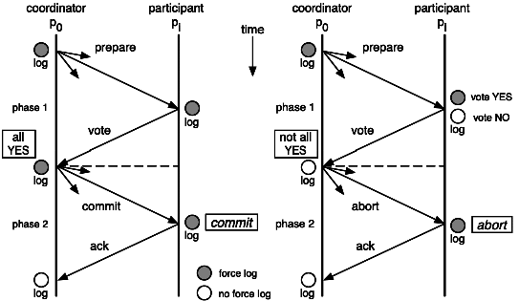
 | 二、补偿事务（TCC）
 | TCC 其实就是采用的补偿机制，其核心思想是：针对每个操作，都要注册一个与其对应的确认和补偿（撤销）操作。它分为三个阶段：
 | Try 阶段主要是对业务系统做检测及资源预留

 | Confirm 阶段主要是对业务系统做确认提交，Try阶段执行成功并开始执行 Confirm阶段时，默认 Confirm阶段是不会出错的。即：只要Try成功，Confirm一定成功。

 | Cancel 阶段主要是在业务执行错误，需要回滚的状态下执行的业务取消，预留资源释放。

 | 举个例子，假入 Bob 要向 Smith 转账，思路大概是：
 | 我们有一个本地方法，里面依次调用
 | 1、首先在 Try 阶段，要先调用远程接口把 Smith 和 Bob 的钱给冻结起来。
 | 2、在 Confirm 阶段，执行远程调用的转账的操作，转账成功进行解冻。
 | 3、如果第2步执行成功，那么转账成功，如果第二步执行失败，则调用远程冻结接口对应的解冻方法 (Cancel)。

 | 优点： 跟2PC比起来，实现以及流程相对简单了一些，但数据的一致性比2PC也要差一些
 | 缺点： 缺点还是比较明显的，在2,3步中都有可能失败。TCC属于应用层的一种补偿方式，所以需要程序员在实现的时候多写很多补偿的代码，在一些场景中，一些业务流程可能用TCC不太好定义及处理。
 | 三、本地消息表（异步确保）
 | 本地消息表这种实现方式应该是业界使用最多的，其核心思想是将分布式事务拆分成本地事务进行处理，这种思路是来源于ebay。我们可以从下面的流程图中看出其中的一些细节：

 | 基本思路就是：
 | 消息生产方，需要额外建一个消息表，并记录消息发送状态。消息表和业务数据要在一个事务里提交，也就是说他们要在一个数据库里面。然后消息会经过MQ发送到消息的消费方。如果消息发送失败，会进行重试发送。
 | 消息消费方，需要处理这个消息，并完成自己的业务逻辑。此时如果本地事务处理成功，表明已经处理成功了，如果处理失败，那么就会重试执行。如果是业务上面的失败，可以给生产方发送一个业务补偿消息，通知生产方进行回滚等操作。
 | 生产方和消费方定时扫描本地消息表，把还没处理完成的消息或者失败的消息再发送一遍。如果有靠谱的自动对账补账逻辑，这种方案还是非常实用的。
 | 这种方案遵循BASE理论，采用的是最终一致性，笔者认为是这几种方案里面比较适合实际业务场景的，即不会出现像2PC那样复杂的实现(当调用链很长的时候，2PC的可用性是非常低的)，也不会像TCC那样可能出现确认或者回滚不了的情况。
 | 优点： 一种非常经典的实现，避免了分布式事务，实现了最终一致性。在 .NET中 有现成的解决方案。
 | 缺点： 消息表会耦合到业务系统中，如果没有封装好的解决方案，会有很多杂活需要处理。
 | 四、MQ 事务消息
 | 有一些第三方的MQ是支持事务消息的，比如RocketMQ，他们支持事务消息的方式也是类似于采用的二阶段提交，但是市面上一些主流的MQ都是不支持事务消息的，比如 RabbitMQ 和 Kafka 都不支持。
 | 以阿里的 RocketMQ 中间件为例，其思路大致为：
 | 第一阶段Prepared消息，会拿到消息的地址。
 | 第二阶段执行本地事务，第三阶段通过第一阶段拿到的地址去访问消息，并修改状态。
 | 也就是说在业务方法内要想消息队列提交两次请求，一次发送消息和一次确认消息。如果确认消息发送失败了RocketMQ会定期扫描消息集群中的事务消息，这时候发现了Prepared消息，它会向消息发送者确认，所以生产方需要实现一个check接口，RocketMQ会根据发送端设置的策略来决定是回滚还是继续发送确认消息。这样就保证了消息发送与本地事务同时成功或同时失败。

 | 遗憾的是，RocketMQ并没有 .NET 客户端。有关 RocketMQ的更多消息，大家可以查看这篇博客
 | 优点： 实现了最终一致性，不需要依赖本地数据库事务。
 | 缺点： 实现难度大，主流MQ不支持，没有.NET客户端，RocketMQ事务消息部分代码也未开源。
 | 五、Sagas 事务模型
 | Saga事务模型又叫做长时间运行的事务（Long-running-transaction）, 它是由普林斯顿大学的H.Garcia-Molina等人提出，它描述的是另外一种在没有两阶段提交的的情况下解决分布式系统中复杂的业务事务问题。你可以在这里看到 Sagas 相关论文。
 | 我们这里说的是一种基于 Sagas 机制的工作流事务模型，这个模型的相关理论目前来说还是比较新的，以至于百度上几乎没有什么相关资料。
 | 该模型其核心思想就是拆分分布式系统中的长事务为多个短事务，或者叫多个本地事务，然后由 Sagas 工作流引擎负责协调，如果整个流程正常结束，那么就算是业务成功完成，如果在这过程中实现失败，那么Sagas工作流引擎就会以相反的顺序调用补偿操作，重新进行业务回滚。
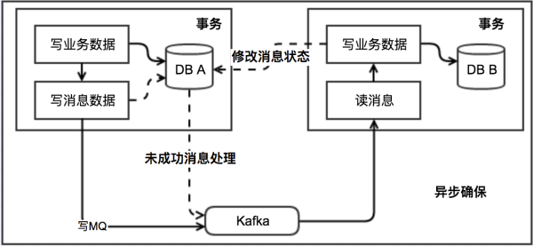
 | 比如我们一次关于购买旅游套餐业务操作涉及到三个操作，他们分别是预定车辆，预定宾馆，预定机票，他们分别属于三个不同的远程接口。可能从我们程序的角度来说他们不属于一个事务，但是从业务角度来说是属于同一个事务的。

 | 他们的执行顺序如上图所示，所以当发生失败时，会依次进行取消的补偿操作。
 | 因为长事务被拆分了很多个业务流，所以 Sagas 事务模型最重要的一个部件就是工作流或者你也可以叫流程管理器（Process Manager），工作流引擎和Process Manager虽然不是同一个东西，但是在这里，他们的职责是相同的。在选择工作流引擎之后，最终的代码也许看起来是这样的
 | SagaBuilder saga = SagaBuilder.newSaga("trip")
 | .activity("Reserve car", ReserveCarAdapter.class)
 | .compensationActivity("Cancel car", CancelCarAdapter.class)
 | .activity("Book hotel", BookHotelAdapter.class)
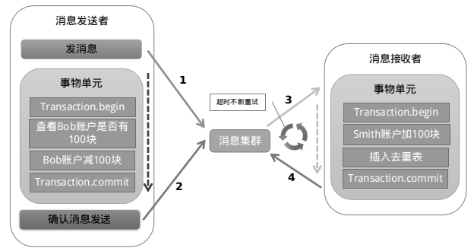
 | .compensationActivity("Cancel hotel", CancelHotelAdapter.class)
 | .activity("Book flight", BookFlightAdapter.class)
 | .compensationActivity("Cancel flight", CancelFlightAdapter.class)
 | .end()
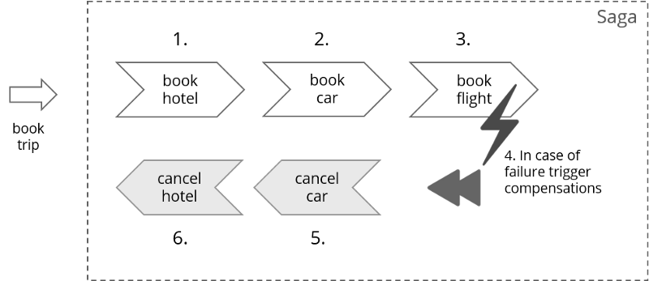
 | .triggerCompensationOnAnyError();

 | camunda.getRepositoryService().createDeployment()
 | .addModelInstance(saga.getModel())
 | .deploy();
 | 这里有一个 C# 相关示例，有兴趣的同学可以看一下。
 | 优缺点这里我们就不说了，因为这个理论比较新，目前市面上还没有什么解决方案，即使是 Java 领域，我也没有搜索的太多有用的信息。
 | 分布式事务解决方案：CAP
 | 上面介绍的那些分布式事务的处理方案你在其他地方或许也可以看到，但是并没有相关的实际代码或者是开源代码，所以算不上什么干货，下面就放干货了。
 | 在 .NET 领域，似乎没有什么现成的关于分布式事务的解决方案，或者说是有但未开源。具笔者了解，有一些公司内部其实是有这种解决方案的，但是也是作为公司的一个核心产品之一，并未开源...
 | 鉴于以上原因，所以博主就打算自己写一个并且开源出来，所以从17年初就开始做这个事情，然后花了大半年的时间在一直不断完善，就是下面这个 CAP。
 | Github CAP：这里的 CAP 就不是 CAP 理论了，而是一个 .NET 分布式事务解决方案的名字。
 | 详细介绍：
 | http://www.cnblogs.com/savorboard/p/cap.html
 | 相关文档：
 | http://www.cnblogs.com/savorboard/p/cap-document.html
 | 夸张的是，这个解决方案是具有可视化界面（Dashboard）的，你可以很方面的看到哪些消息执行成功，哪些消息执行失败，到底是发送失败还是处理失败，一眼便知。
 | 最夸张的是，这个解决方案的可视化界面还提供了实时动态图表，这样不但可以看到实时的消息发送及处理情况，连当前的系统处理消息的速度都可以看到，还可以看到过去24小时内的历史消息吞吐量。
 | 最最夸张的是，这个解决方案的还帮你集成了 Consul 做分布式节点发现和注册还有心跳检查，你随时可以看到其他的节点的状况。
 | 最最最夸张的是，你以为你看其他节点的数据要登录到其他节点的Dashboard控制台看？错了，你随便打开其中任意一个节点的Dashboard，点一下就可以切换到你想看的节点的控制台界面了，就像你看本地的数据一样，他们是完全去中心化的。
 | 你以为这些就够了？不，远远不止：
 | CAP 同时支持 RabbitMQ，Kafka 等消息队列

 | CAP 同时支持 SQL Server, MySql, PostgreSql 等数据库

 | CAP Dashboard 同时支持中文和英文界面双语言，妈妈再也不用担心我看不懂了

 | CAP 提供了丰富的接口可以供扩展，什么序列化了，自定义处理了，自定义发送了统统不在话下

 | CAP 基于MIT开源，你可以尽管拿去做二次开发。（记得保留MIT的License）

 | 这下你以为我说完了？ 不！
 | 你完全可以把 CAP 当做一个 EventBus 来使用，CAP具有优秀的消息处理能力，不要担心瓶颈会在CAP，那是永远不可能， 因为你随时可以在配置中指定CAP处理的消息使用的进程数， 只要你的数据库配置足够高...
 | 说了这么多，口干舌燥的，你不 Star 一下给个精神上的支持说不过去吧？ ^_^
 | 2号传送门： https://github.com/dotnetcore/CAP
 | 不 Star 也没关系，我选择原谅你~
 | 总结
 | 通过本文我们了解到两个分布式系统的理论，他们分别是CAP和BASE 理论，同时我们也总结并对比了几种分布式分解方案的优缺点，分布式事务本身是一个技术难题，是没有一种完美的方案应对所有场景的，具体还是要根据业务场景去抉择吧。 然后我们介绍了一种基于本地消息的的分布式事务解决方案CAP。
 | 如果你觉得本篇文章对您有帮助的话，感谢您的【推荐】。
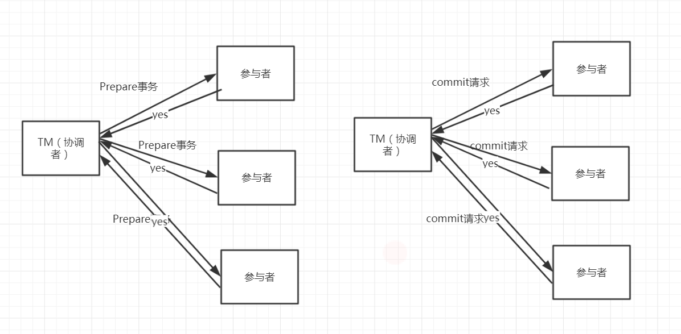
 | 如果你对 .NET Core 有兴趣的话可以关注我，我会定期的在博客分享我的学习心得。

 | 视频笔记如下：

 |  | Mysql里的事务处理过程
 |  | 1. 记录redo和undo log文件，确保日志在磁盘上的持久化
 |  | 2. 更新数据记录
 |  | 3. 提交事务 ，redo 写入commit记录

 | X/OpenDTP事务模型
 | X/Open Distributed Transaction Processing Reference Model
 | X/Open是一个组织机构，定义出的一套分布式事务标准， 定义了规范的API接口

 | 2PC（two -phase-commit）, 用来保证分布式事务的完整性
 | J2EE 遵循了X/open DTP规范，设计并实现了java里面的分布式事务编程接口规范-JTA
 | XA是X/Open DTP定义的中间件与数据库之间的接口规范。 XA接口函数由数据库厂商提供

 | X/OpenDTP 角色
 | AP application
 | RM resouces manager 资源管理器。 数据库
 | TM transaction manager 事务管理器，事务协调者
 | 2PC（two -phase-commit）
 | (CAP)
 | 阶段一：执行事务请求（投票）
 | 1. TM向所有的AP发送事务内容，询问是否可以执行事务的提交操作，并等待各个AP的响应
 | 2. 执行事务
 | 各个AP节点执行事务操作，将undo和redo信息记录到事务日志中，尽量把提交过程中所消耗时间的操作和准备都提前完成后确保后续
 | 事务提交的成功率
 | 3. 各个AP向TM反馈事务询问的响应
 | 各个AP成功执行了事务操作，那么反馈给TM yes的response；如果AP没有成功执行事务，就反馈TM no的response
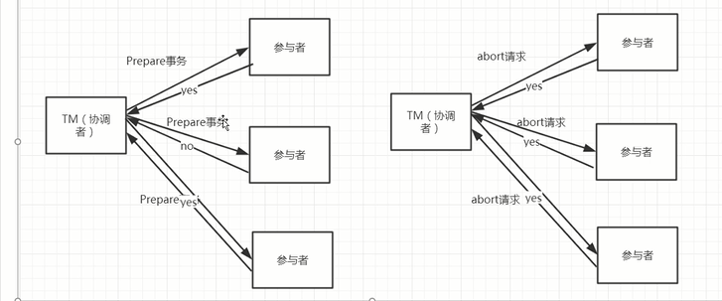
 | 阶段二：执行事务提交
 | 执行提交事务

 | 2pc存在的问题 |  | commit阶段，第二阶段会出问题
 | 1. 数据一致性问题 |  | 协调者TM挂了，一个参与者挂了，回复的时候，其他参与者正常commit,挂了的参与者执行rollback,这样数据就还不一致了
 | 2. 同步阻塞 |  | commit超时，或者网路原因导致超时了，会一直等，造成阻塞

 | 3PC(three phase commit)
 | 阶段一：canCommit |  | 是否可以执行事务任何一个节点返回NO，就不会继续
 | 阶段二：preCommit |  | 执行事务
 | 阶段三：doCommit |  | 提交事物

 | 改进点
 | a) 增加了超时机制
 | b) 第二阶段，如果协调者超时没有接受到参与者的反馈，则自动认为失败，发送abort命令
 | c) 第三阶段，如果参与者超时没有接受到协调者的反馈，则自动认为成功开始提交事务（基于概率）
 | 3pc的问题
 | 相对于2PC，3PC主要解决的单点故障问题，并减少阻塞，因为一旦参与者无法及时收到来自协调者的信息之后，他会默认执行commit。而不会一直持有事务资源并处于阻塞状态。但是这种机制也会导致数据一致性问题，因为，由于网络原因，协调者发送的abort响应没有及时被参与者接收到，那么参与者在等待超时之后执行了commit操作。这样就和其他接到abort命令并执行回滚的参与者之间存在数据不一致的情况。

 | 最终一致性方案之ebay模式
 |  | eBay在2008年公布了一个关于BASE准则提到一个分布式事务解决方案。eBay的方案其实是一个最终一致性方案，它主要采用消息队列来辅助实现事务控制流程，方案的核心是将需要分布式处理的任务通过消息队列的方式来异步执行，如果事务失败，则可以发起人工重试的纠正流程。人工重试被更多的应用于支付场景，通过对账系统对事后问题进行

 | 对于如何避免消息的重复消费
 | 1. 保证消费者的幂等性；也就是说如果队列中的消息因为网络异常导致发送多次的情况下，仍然需要保证消息被应用多次与应用一次产生的效果是一样的
 | 2. 通过消费日志表来记录消费状态；增加一个message_applied（msg_id）表，用来记录已经被成功应用的消息。在目标系统执行更新操作之前，先检测该消息是否已经被消费过，消费完成后通过本地事务控制来更新这个“消费表状态”，用来避免消息重复消费问题

分布式锁
通常实现分布式锁有几种方式
1. redis。 setNX 存在则会返回0， 不存在
 | seNX：redis为主从模式的时候，会有问题，如果锁完master节点，master挂了，并没有同步到备份节点锁，此时follower节点成为主节点，就不存在锁了。
 | redLock：用于redis集群
 |  | 原理如下：
 |  | 1）获取当前时间戳，单位是毫秒
 |  | 2）跟上面类似，轮流尝试在每个master节点上创建锁，过期时间较短，一般就几十毫秒
 |  | 3）尝试在大多数节点上建立一个锁，比如5个节点就要求是3个节点（n / 2 +1） |  | 集群每个节点都要上锁，满足锁的时候没有过期，并且超过大于一半的才算锁成功
 |  | 4）客户端计算建立好锁的时间，如果建立锁的时间小于超时时间，就算建立成功了
 |  | 5）要是锁建立失败了，那么就依次删除这个锁
 |  | 6）只要别人建立了一把分布式锁，你就得不断轮询去尝试获取锁

2. 数据方式去实现
创建一个表， 通过索引唯一的方式
create table (id , methodname …) methodname增加唯一索引
insert 一条数据XXX delete 语句删除这条记录
mysql for update

1. zookeeper实现
排它锁（独锁） | 只能处理一个事物
原理： | 利用znode节点的临时节点，创建临时节点，如果存在会提示改节点已经存在，不可创建，来获取锁

共享锁（读锁） | 可同时对一个资源进行加锁，读共享，写只能一个，如果读，写，都存在，优先处理写的操作，然后在处理读的操作
原理： | 利用znode的临时有序节点，创建节点的时候会自增ID，写入的时候，会先找最小的ID节点，进行操作，该节点连接处理完了，会自动失效，删除该节点，自动找下个最小ID节点
实现共享锁，使用java api的方式

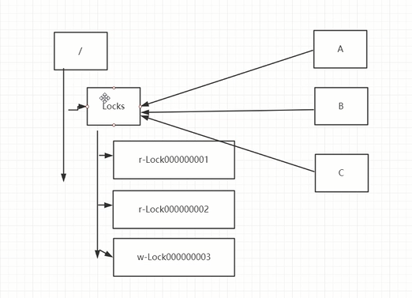

 |  |  | 共享锁

dubbo分布式架构
dubbo是一个分布式的服务框架，提供高性能的以及透明化的RPC远程服务调用解决方法，以及SOA服务治理方案。
Dubbo的核心部分：
 | 远程通信
 | 集群容错
 | 服务的自动发现
 | 负载均衡
Dubbo的架构
核心角色
 | Provider
 | Consumer
 | Registry
 | Monitor
 | Container

dubbo服务只订阅

dubbo服务只注册
只提供服务
<dubbo:registry subscribe="false"/>

负载均衡 |  | 默认是随机负载均衡
在集群负载均衡时，Dubbo提供了多种均衡策略，缺省为random随机调用。可以自行扩展负载均衡策略
Random LoadBalance
随机，按权重设置随机概率。
在一个截面上碰撞的概率高，但调用量越大分布越均匀，而且按概率使用权重后也比较均匀，有利于动态调整提供者权重。
RoundRobin LoadBalance
轮循，按公约后的权重设置轮循比率。
存在慢的提供者累积请求的问题，比如：第二台机器很慢，但没挂，当请求调到第二台时就卡在那，久而久之，所有请求都卡在调到第二台上。

LeastActive LoadBalance
最少活跃调用数，相同活跃数的随机，活跃数指调用前后计数差。
使慢的提供者收到更少请求，因为越慢的提供者的调用前后计数差会越大。
ConsistentHash LoadBalance
一致性Hash，相同参数的请求总是发到同一提供者。
当某一台提供者挂时，原本发往该提供者的请求，基于虚拟节点，平摊到其它提供者，不会引起剧烈变动。

集群容错模式：
Failover cluster 失败的时候自动切换并重试其他服务器。 通过retries=2。 来设置重试次数

failfast cluster 快速失败，只发起一次调用 ; 写操作。比如新增记录的时候， 非幂等请求

failsafe cluster 失败安全。 出现异常时，直接忽略异常

failback cluster 失败自动恢复。 后台记录失败请求，定时重发

forking cluster 并行调用多个服务器，只要一个成功就返回。 只能应用在读请求

broadcast cluster 广播调用所有提供者，逐个调用。其中一台报错就会返回异常

配置的优先级

消费端有限最高 – 服务端

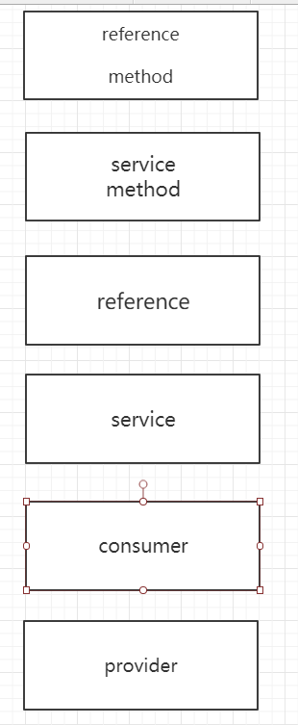

服务的最佳实践
分包
1、 服务接口、请求服务模型、异常信息都放在api里面，符合重用发布等价原则，共同重用原则
2、 api里面放入spring 的引用配置。 也可以放在模块的包目录下。 com.gupao.vip.mic.order/***-reference.xml
粒度
1、 尽可能把接口设置成粗粒度，每个服务方法代表一个独立的功能，而不是某个功能的步骤。否则就会涉及到分布式事务
2、 服务接口建议以业务场景为单位划分。并对相近业务做抽象，防止接口暴增
3、 不建议使用过于抽象的通用接口 T T<泛型>， 接口没有明确的语义，带来后期的维护
版本
1、 每个接口都应该定义版本，为后续的兼容性提供前瞻性的考虑 version （maven -snapshot）
2、 建议使用两位版本号，因为第三位版本号表示的兼容性升级，只有不兼容时才需要变更服务版本
3、 当接口做到不兼容升级的时候，先升级一半或者一台提供者为新版本，再将消费全部升级新版本，然后再将剩下的一半提供者升级新版本
预发布环境

推荐用法
在provider端尽可能配置consumer端的属性
比如timeout、retires、线程池大小、LoadBalance

配置管理员信息
application上面配置的owner 、 owner建议配置2个人以上。因为owner都能够在监控中心看到

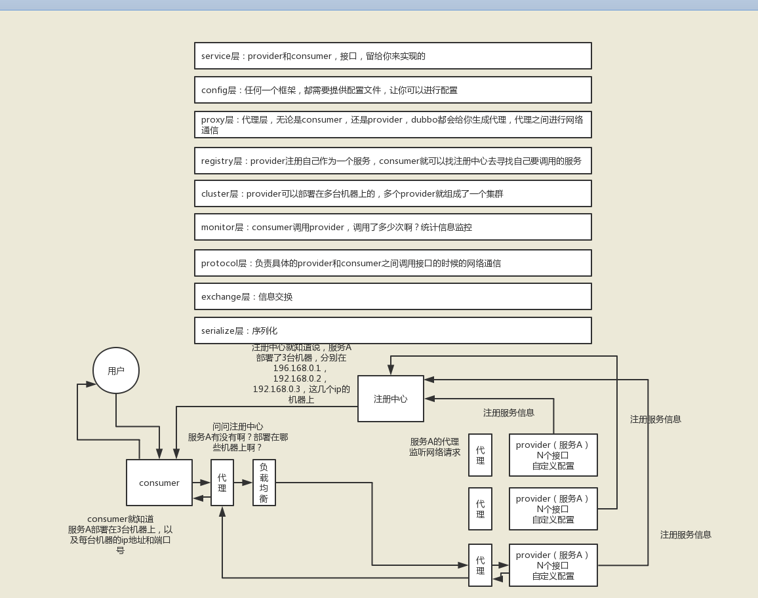
配置dubbo缓存文件
注册中心的列表
服务提供者列表

dubbo工作原理

第一层：service层，接口层，给服务提供者和消费者来实现的
第二层：config层，配置层，主要是对dubbo进行各种配置的
第三层：proxy层，服务代理层，透明生成客户端的stub和服务单的skeleton
第四层：registry层，服务注册层，负责服务的注册与发现
第五层：cluster层，集群层，封装多个服务提供者的路由以及负载均衡，将多个实例组合成一个服务
第六层：monitor层，监控层，对rpc接口的调用次数和调用时间进行监控
第七层：protocol层，远程调用层，封装rpc调用
第八层：exchange层，信息交换层，封装请求响应模式，同步转异步
第九层：transport层，网络传输层，抽象mina和netty为统一接口
第十层：serialize层，数据序列化层

 | 工作流程：

 | 1）第一步，provider向注册中心去注册
 | 2）第二步，consumer从注册中心订阅服务，注册中心会通知consumer注册好的服务
 | 3）第三步，consumer调用provider
 | 4）第四步，consumer和provider都异步的通知监控中心

 | （2）注册中心挂了可以继续通信吗？

 | 可以，因为刚开始初始化的时候，消费者会将提供者的地址等信息拉取到本地缓存，所以注册中心挂了可以继续通信

MQ
大数据使用：
 | rockMQ | 3主3从集群，模式为同步双写，异步刷盘 |  |  |  | 同步双写：主发送完消息，从复制完成。异步刷盘：MQ持久化的时候，数据到内存后就认为完成持久化了，不需要等commitlog写入完成
 | kafka | 5台集群，3主2从
 | redis | 4主4从集群
搜索引擎 | ES | 3主2从
 | 优点：解耦，异步，削峰

 | 缺点：
 |  | 系统可用性降低：系统引入的外部依赖越多，越容易挂掉，本来你就是A系统调用BCD三个系统的接口就好了，人ABCD四个系统好好的，没啥问题，你偏加个MQ进来，万一MQ挂了咋整？MQ挂了，整套系统崩溃了，你不就完了么。

 |  | 系统复杂性提高：硬生生加个MQ进来，你怎么保证消息没有重复消费？怎么处理消息丢失的情况？怎么保证消息传递的顺序性？头大头大，问题一大堆，痛苦不已

 |  | 一致性问题：A系统处理完了直接返回成功了，人都以为你这个请求就成功了；但是问题是，要是BCD三个系统那里，BD两个系统写库成功了，结果C系统写库失败了，咋整？你这数据就不一致了。

 |  | 对于如何避免消息的重复消费
 |  | 1. 保证消费者的幂等性；也就是说如果队列中的消息因为网络异常导致发送多次的情况下，仍然需要保证消息被应用多次与应用一次产生的效果是一样的
 |  | 2. 通过消费日志表来记录消费状态；增加一个message_applied（msg_id）表，用来记录已经被成功应用的消息。在目标系统执行更新操作之前，先检测该消息是否已经被消费过，消费完成后通过本地事务控制来更新这个“消费表状态”，用来避免消息重复消费问题
 |  |  | 数据库表里唯一索引，保证数据唯一性，
 |  |  | 内存存消息ID，放set里，或者redis中，判断是否被消费过，防止重复消费

 | 特性 | ActiveMQ | RabbitMQ | RocketMQ | Kafka |  | ActiveMQ | 社区不活跃，适用于小型企业，容易丢消息，万级吞吐量
 | 单机吞吐量 | 万级，吞吐量比RocketMQ和Kafka要低了一个数量级 | 万级，吞吐量比RocketMQ和Kafka要低了一个数量级 | 10万级，RocketMQ也是可以支撑高吞吐的一种MQ | 10万级别，这是kafka最大的优点，就是吞吐量高。 |  | RabbitMQ | 社区活跃，界面管理，可以通过页面监控消息状况，万级吞吐量，延迟低，由于是erlang开发的，不易维护，集群扩展很麻烦

 |  |  |  |  | 一般配合大数据类的系统来进行实时数据计算、日志采集等场景 |  | RocketMQ | 阿里开源的，吞吐量10w，分布式架构（所以扩展性好），支持大规模的topic数量
 | topic数量对吞吐量的影响 |  |  | topic可以达到几百，几千个的级别，吞吐量会有较小幅度的下降 | topic从几十个到几百个的时候，吞吐量会大幅度下降 |  | Kafka | 10W吞吐量，topic数量多了，吞吐量会下降，不要太多的topic，分布式的，易扩展，功能简单，用于大数据日志收集，通过参数配置不会丢失消息

 |  |  |  | 这是RocketMQ的一大优势，在同等机器下，可以支撑大量的topic | 所以在同等机器下，kafka尽量保证topic数量不要过多。如果要支撑大规模topic，需要增加更多的机器资源
 | 时效性 | ms级 | 微秒级，这是rabbitmq的一大特点，延迟是最低的 | ms级 | 延迟在ms级以内
 | 可用性 | 高，基于主从架构实现高可用性 | 高，基于主从架构实现高可用性 | 非常高，分布式架构 | 非常高，kafka是分布式的，一个数据多个副本，少数机器宕机，不会丢失数据，不会导致不可用
 | 消息可靠性 | 有较低的概率丢失数据 |  | 经过参数优化配置，可以做到0丢失 | 经过参数优化配置，消息可以做到0丢失
 | 功能支持 | MQ领域的功能极其完备 | 基于erlang开发，所以并发能力很强，性能极其好，延时很低 | MQ功能较为完善，还是分布式的，扩展性好 | 功能较为简单，主要支持简单的MQ功能，在大数据领域的实时计算以及日志采集被大规模使用，是事实上的标准
 | 优劣势总结 | 非常成熟，功能强大，在业内大量的公司以及项目中都有应用 | erlang语言开发，性能极其好，延时很低； | 接口简单易用，而且毕竟在阿里大规模应用过，有阿里品牌保障 | kafka的特点其实很明显，就是仅仅提供较少的核心功能，但是提供超高的吞吐量，ms级的延迟，极高的可用性以及可靠性，而且分布式可以任意扩展

 |  | 偶尔会有较低概率丢失消息 | 吞吐量到万级，MQ功能比较完备 | 日处理消息上百亿之多，可以做到大规模吞吐，性能也非常好，分布式扩展也很方便，社区维护还可以，可靠性和可用性都是ok的，还可以支撑大规模的topic数量，支持复杂MQ业务场景 | 同时kafka最好是支撑较少的topic数量即可，保证其超高吞吐量

 |  | 而且现在社区以及国内应用都越来越少，官方社区现在对ActiveMQ 5.x维护越来越少，几个月才发布一个版本 | 而且开源提供的管理界面非常棒，用起来很好用 | 而且一个很大的优势在于，阿里出品都是java系的，我们可以自己阅读源码，定制自己公司的MQ，可以掌控 | 而且kafka唯一的一点劣势是有可能消息重复消费，那么对数据准确性会造成极其轻微的影响，在大数据领域中以及日志采集中，这点轻微影响可以忽略

 |  | 而且确实主要是基于解耦和异步来用的，较少在大规模吞吐的场景中使用 | 社区相对比较活跃，几乎每个月都发布几个版本分 | 社区活跃度相对较为一般，不过也还可以，文档相对来说简单一些，然后接口这块不是按照标准JMS规范走的有些系统要迁移需要修改大量代码 | 这个特性天然适合大数据实时计算以及日志收集

 |  |  | 在国内一些互联网公司近几年用rabbitmq也比较多一些 | 还有就是阿里出台的技术，你得做好这个技术万一被抛弃，社区黄掉的风险，那如果你们公司有技术实力我觉得用RocketMQ挺好的

 |  |  | 但是问题也是显而易见的，RabbitMQ确实吞吐量会低一些，这是因为他做的实现机制比较重。

 |  |  | 而且erlang开发，国内有几个公司有实力做erlang源码级别的研究和定制？如果说你没这个实力的话，确实偶尔会有一些问题，你很难去看懂源码，你公司对这个东西的掌控很弱，基本职能依赖于开源社区的快速维护和修复bug。

 |  |  | 而且rabbitmq集群动态扩展会很麻烦，不过这个我觉得还好。其实主要是erlang语言本身带来的问题。很难读源码，很难定制和掌控。

 | 选型：
 | 后来大家开始用RabbitMQ，但是确实erlang语言阻止了大量的java工程师去深入研究和掌控他，对公司而言，几乎处于不可控的状态，但是确实人是开源的，比较稳定的支持，活跃度也高；

 | 不过现在确实越来越多的公司，会去用RocketMQ，确实很不错，但是我提醒一下自己想好社区万一突然黄掉的风险，对自己公司技术实力有绝对自信的，我推荐用RocketMQ，否则回去老老实实用RabbitMQ吧，人是活跃开源社区，绝对不会黄

 | 所以中小型公司，技术实力较为一般，技术挑战不是特别高，用RabbitMQ是不错的选择；大型公司，基础架构研发实力较强，用RocketMQ是很好的选择

 | 如果是大数据领域的实时计算、日志采集等场景，用Kafka是业内标准的，绝对没问题，社区活跃度很高，绝对不会黄，何况几乎是全世界这个领域的事实性规范

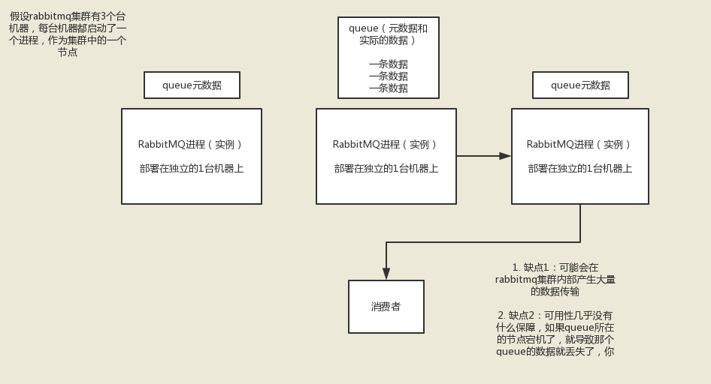
 | MQ高可用设计
 |  | RabbitMQ | 普通集群模式 |  |  |  |  |  | RabbitMQ防止丢消息： |  | 生成方： | 1.事物机制，但是是同步的，会发生阻塞。
 |  |  |  |  |  |  |  |  |  |  |  | 2channel设置为confirm模式，MQ会调用回调方法，成功调用ACK方法，失败调用NACK，生产者可以进行判断重发

 |  |  |  |  |  |  |  |  |  |  | MQ： | 开启rabbitmq的持久化，就是消息写入之后会持久化到磁盘，挂了会从磁盘中回复数据

 |  |  |  |  |  |  |  |  |  |  | 消费者： | 关闭rabbitmq自动ack，成功后手动调用ACK
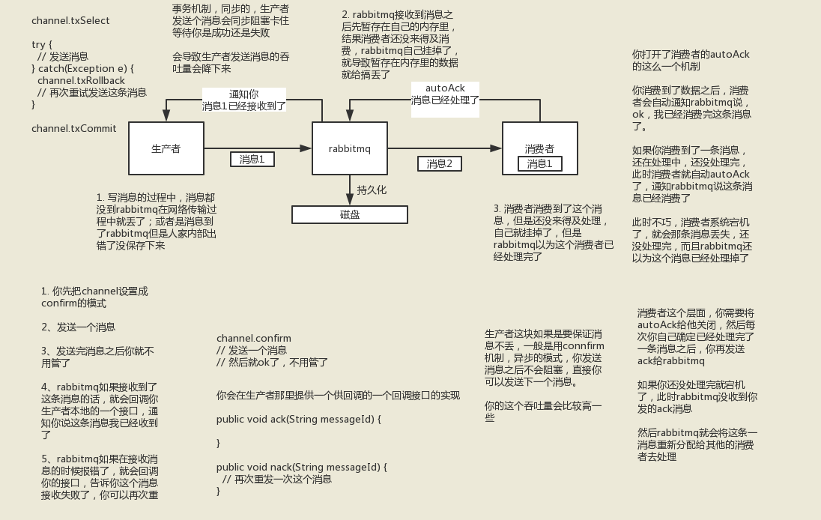

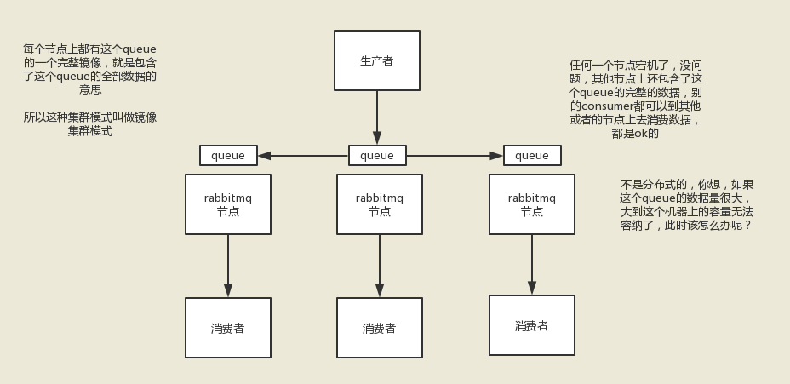
 |  |  | 镜像集群模式

 |  | kafka
 |  |  | kafka一个最基本的架构认识：多个broker组成，每个broker是一个节点；你创建一个topic，这个topic可以划分为多个partition，每个partition可以存在于不同的broker上，每个partition就放一部分数据。

 |  |  | 这就是天然的分布式消息队列，就是说一个topic的数据，是分散放在多个机器上的，每个机器就放一部分数据。
 |  |  | kafka 0.8以后，提供了HA机制，就是replica副本机制。每个partition的数据都会同步到吉他机器上，形成自己的多个replica副本。然后所有replica会选举一个leader出来，那么生产和消费都跟这个leader打交道，然后其他replica就是follower。写的时候，leader会负责把数据同步到所有follower上去，读的时候就直接读leader上数据即可。只能读写leader？很简单，要是你可以随意读写每个follower，那么就要care数据一致性的问题，系统复杂度太高，很容易出问题。kafka会均匀的将一个partition的所有replica分布在不同的机器上，这样才可以提高容错性。

 |  |  | 这么搞，就有所谓的高可用性了，因为如果某个broker宕机了，没事儿，那个broker上面的partition在其他机器上都有副本的，如果这上面有某个partition的leader，那么此时会重新选举一个新的leader出来，大家继续读写那个新的leader即可。这就有所谓的高可用性了。

 |  |  | 写数据的时候，生产者就写leader，然后leader将数据落地写本地磁盘，接着其他follower自己主动从leader来pull数据。一旦所有follower同步好数据了，就会发送ack给leader，leader收到所有follower的ack之后，就会返回写成功的消息给生产者。（当然，这只是其中一种模式，还可以适当调整这个行为）

 |  |  | 消费的时候，只会从leader去读，但是只有一个消息已经被所有follower都同步成功返回ack的时候，这个消息才会被消费者读到。

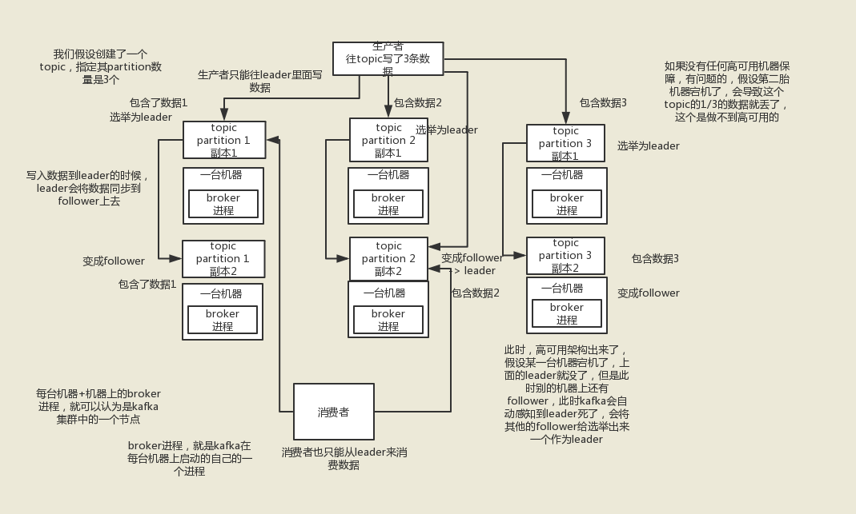

 |  |  |  |  |  |  |  |  | b:broker | r:复制因子，入有1个partition，1个Replication从follower备份 复制因子就是2
 |  |  |  |  |  |  |  |  | 整个kafka集群的partition数量最好不超过100 * b * r

 |  |  |  |  |  |  |  |  | topic建议不能超过8个

 |  |  |  |  |  |  |  |  | 通过hash算法分布partition到broker中，备份也是不同的broker,一个broker宕机了，可以从另一个broker的partition副本选举新的leader

 |  |  |  |  |  |  |  |  | 副本分配算法如下：
 |  |  |  |  |  |  |  |  | 将所有N Broker和待分配的i个Partition排序.
 |  |  |  |  |  |  |  |  | 将第i个Partition分配到第(i mod n)个Broker上.
 |  |  |  |  |  |  |  |  | 将第i个Partition的第j个副本分配到第((i + j) mod n)个Broker上.

 |  |  | 选举leader原理： |  | 同步状态的副本的集合（a set of in-sync replicas），简称ISR
 |  |  |  |  | 1.等待ISR中的任一个Replica“活”过来，并且选它作为Leader

 |  |  |  |  | 2.选择第一个“活”过来的Replica（不一定是ISR中的）作为Leader

 |  |  | kafka防止丢消息： |  | 可以通过配置参数，本次发送的消息，等broker—》topic->partition的leader收到消息并且同步到副本Follwer完成后在反馈到生产者告知本次发送成功，不存在丢消息

 |  |  |  |  | 所以此时一般是要求起码设置如下4个参数：

 |  |  |  |  | 给这个topic设置replication.factor参数：这个值必须大于1，要求每个partition必须有至少2个副本

 |  |  |  |  | 在kafka服务端设置min.insync.replicas参数：这个值必须大于1，这个是要求一个leader至少感知到有至少一个follower还跟自己保持联系，没掉队，这样才能确保leader挂了还有一个follower吧

 |  |  |  |  | 在producer端设置acks=all：这个是要求每条数据，必须是写入所有replica之后，才能认为是写成功了

 |  |  |  |  | 在producer端设置retries=MAX（很大很大很大的一个值，无限次重试的意思）：这个是要求一旦写入失败，就无限重试，卡在这里了

 |  |  |  |  | 我们生产环境就是按照上述要求配置的，这样配置之后，至少在kafka broker端就可以保证在leader所在broker发生故障，进行leader切换时，数据不会丢失

 | 那如何保证消息的顺序性呢？简单简单

 | （1）rabbitmq：拆分多个queue，每个queue一个consumer，就是多一些queue而已，确实是麻烦点；或者就一个queue但是对应一个consumer，然后这个consumer内部用内存队列做排队，然后分发给底层不同的worker来处理

 | （2）kafka：一个topic，一个partition，一个consumer，内部单线程消费，写N个内存queue，然后N个线程分别消费一个内存queue即可

 | （1）大量消息在mq里积压了几个小时了还没解决
 | 1）先修复consumer的问题，确保其恢复消费速度，然后将现有cnosumer都停掉
 | 2）新建一个topic，partition是原来的10倍，临时建立好原先10倍或者20倍的queue数量
 | 3）然后写一个临时的分发数据的consumer程序，这个程序部署上去消费积压的数据，消费之后不做耗时的处理，直接均匀轮询写入临时建立好的10倍数量的queue
 | 4）接着临时征用10倍的机器来部署consumer，每一批consumer消费一个临时queue的数据
 | 5）这种做法相当于是临时将queue资源和consumer资源扩大10倍，以正常的10倍速度来消费数据
 | 6）等快速消费完积压数据之后，得恢复原先部署架构，重新用原先的consumer机器来消费消息

 | （2）这里我们假设再来第二个坑

 | 假设你用的是rabbitmq，rabbitmq是可以设置过期时间的，就是TTL，如果消息在queue中积压超过一定的时间就会被rabbitmq给清理掉，这个数据就没了。那这就是第二个坑了。这就不是说数据会大量积压在mq里，而是大量的数据会直接搞丢。

 | 这个情况下，就不是说要增加consumer消费积压的消息，因为实际上没啥积压，而是丢了大量的消息。我们可以采取一个方案，就是批量重导，这个我们之前线上也有类似的场景干过。就是大量积压的时候，我们当时就直接丢弃数据了，然后等过了高峰期以后，比如大家一起喝咖啡熬夜到晚上12点以后，用户都睡觉了。

 | 这个时候我们就开始写程序，将丢失的那批数据，写个临时程序，一点一点的查出来，然后重新灌入mq里面去，把白天丢的数据给他补回来。也只能是这样了。

 | 假设1万个订单积压在mq里面，没有处理，其中1000个订单都丢了，你只能手动写程序把那1000个订单给查出来，手动发到mq里去再补一次

 | （3）然后我们再来假设第三个坑

 | 如果走的方式是消息积压在mq里，那么如果你很长时间都没处理掉，此时导致mq都快写满了，咋办？这个还有别的办法吗？没有，谁让你第一个方案执行的太慢了，你临时写程序，接入数据来消费，消费一个丢弃一个，都不要了，快速消费掉所有的消息。然后走第二个方案，到了晚上再补数据吧。

redis
0 | 为什么使用redis |  | 性能、并发、分布式锁（有其他更好的 如：zk）
1 | 为啥redis单线程模型也能效率这么高？ |  |  |  | redis单线程原理

 | 1）纯内存操作
 | 2）核心是基于非阻塞的IO多路复用机制
 | 3）单线程反而避免了多线程的频繁上下文切换问题（百度）

 | IO多路复用机制：
 | epoll、select、poll

 | select是POSIX提供的， 一般的操作系统都有支撑；
 | epoll 是LINUX系统内核提供支持的；
 | evport是Solaris系统内核提供支持的；
 | kqueue是Mac 系统提供支持的；
 | select： 单个进程所能打开的最大连接数有FD_SETSIZE宏定义， 其大小为1024或者2048； FD数目剧增后， 会带来性能问题；消息传递从内核到与到用户空间，需要copy数据；

 | 性能问题：
 | （1）每次调用select，都需要把fd集合从用户态拷贝到内核态，这个开销在fd很多时会很大
 | （2）同时每次调用select都需要在内核遍历传递进来的所有fd，这个开销在fd很多时也很大

 | poll： 基本上与select一样， 不通点在于没有FD数目的限制， 因为底层实现不是一个数组， 而是链表；

 | epoll： FD连接数虽然有限制， 但是很大几乎可以认为无限制；epoll内核中实现是根据每个fd上的callback函数来实现的，
 | 只有活跃的socket才会主动调用callback，所以在活跃socket较少的情况下，使用epoll没有前面两者的线性下降的性能问题； 内核和用户通过共享内存来传递消息；

 | 详细介绍IO多路复用机制
 | https://blog.csdn.net/wxy941011/article/details/80274233

 | 常用类型：

 | （1）string

 | 这是最基本的类型了，没啥可说的，就是普通的set和get，做简单的kv缓存

 | （2）hash

 | 这个是类似map的一种结构，这个一般就是可以将结构化的数据，比如一个对象（前提是这个对象没嵌套其他的对象）给缓存在redis里，然后每次读写缓存的时候，可以就操作hash里的某个字段。

 | key=150

 | value={
 | “id”: 150,
 | “name”: “zhangsan”,
 | “age”: 20
 | }

 | hash类的数据结构，主要是用来存放一些对象，把一些简单的对象给缓存起来，后续操作的时候，你可以直接仅仅修改这个对象中的某个字段的值

 | value={
 | “id”: 150,
 | “name”: “zhangsan”,
 | “age”: 21
 | }

 | （3）list

 | 有序列表，这个是可以玩儿出很多花样的

 | 微博，某个大v的粉丝，就可以以list的格式放在redis里去缓存

 | key=某大v

 | value=[zhangsan, lisi, wangwu]

 | 比如可以通过list存储一些列表型的数据结构，类似粉丝列表了、文章的评论列表了之类的东西

 | 比如可以通过lrange命令，就是从某个元素开始读取多少个元素，可以基于list实现分页查询，这个很棒的一个功能，基于redis实现简单的高性能分页，可以做类似微博那种下拉不断分页的东西，性能高，就一页一页走

 | 比如可以搞个简单的消息队列，从list头怼进去，从list尾巴那里弄出来

 | （4）set

 | 无序集合，自动去重

 | 直接基于set将系统里需要去重的数据扔进去，自动就给去重了，如果你需要对一些数据进行快速的全局去重，你当然也可以基于jvm内存里的HashSet进行去重，但是如果你的某个系统部署在多台机器上呢？

 | 得基于redis进行全局的set去重

 | 可以基于set玩儿交集、并集、差集的操作，比如交集吧，可以把两个人的粉丝列表整一个交集，看看俩人的共同好友是谁？对吧

 | 把两个大v的粉丝都放在两个set中，对两个set做交集

 | （5）sorted set

 | 排序的set，去重但是可以排序，写进去的时候给一个分数，自动根据分数排序，这个可以玩儿很多的花样，最大的特点是有个分数可以自定义排序规则

 | 比如说你要是想根据时间对数据排序，那么可以写入进去的时候用某个时间作为分数，人家自动给你按照时间排序了

 | redis的过期策略都有哪些？内存淘汰机制都有哪些
 |  | 定期删除+惰性删除+内存淘汰机制（一般用的是allkeys-lru：当内存不足以容纳新写入数据时，在键空间中）
 |  | 定期：默认为100MS随机删除过期的redis
 |  | 惰性：redis查询的时候，发现过期进行删除
 |  | 内存淘汰机制：
 |  |  |  | 1）noeviction：当内存不足以容纳新写入数据时，新写入操作会报错，这个一般没人用吧，实在是太恶心了
 |  |  |  | 2）allkeys-lru：当内存不足以容纳新写入数据时，在键空间中，移除最近最少使用的key（这个是最常用的）
 |  |  |  | 3）allkeys-random：当内存不足以容纳新写入数据时，在键空间中，随机移除某个key，这个一般没人用吧，为啥要随机，肯定是把最近最少使用的key给干掉啊
 |  |  |  | 4）volatile-lru：当内存不足以容纳新写入数据时，在设置了过期时间的键空间中，移除最近最少使用的key（这个一般不太合适）
 |  |  |  | 5）volatile-random：当内存不足以容纳新写入数据时，在设置了过期时间的键空间中，随机移除某个key
 |  |  |  | 6）volatile-ttl：当内存不足以容纳新写入数据时，在设置了过期时间的键空间中，有更早过期时间的key优先移除

 | 3、为什么redis哨兵集群只有2个节点无法正常工作？

 | 哨兵集群必须部署2个以上节点

 | 如果哨兵集群仅仅部署了个2个哨兵实例，quorum=1

 | +----+ +----+
 | | M1 |---------| R1 |
 | | S1 | | S2 |
 | +----+ +----+

 | Configuration: quorum = 1

 | master宕机，s1和s2中只要有1个哨兵认为master宕机就可以还行切换，同时s1和s2中会选举出一个哨兵来执行故障转移

 | 同时这个时候，需要majority，也就是大多数哨兵都是运行的，2个哨兵的majority就是2（2的majority=2，3的majority=2，5的majority=3，4的majority=2），2个哨兵都运行着，就可以允许执行故障转移

 | 但是如果整个M1和S1运行的机器宕机了，那么哨兵只有1个了，此时就没有majority来允许执行故障转移，虽然另外一台机器还有一个R1，但是故障转移不会执行

 | 经典的3节点哨兵集群

 | +----+
 | | M1 |
 | | S1 |
 | +----+
 | |
 | +----+ | +----+
 | | R2 |----+----| R3 |
 | | S2 | | S3 |
 | +----+ +----+

 | Configuration: quorum = 2，majority

 | 如果M1所在机器宕机了，那么三个哨兵还剩下2个，S2和S3可以一致认为master宕机，然后选举出一个来执行故障转移

 | 同时3个哨兵的majority是2，所以还剩下的2个哨兵运行着，就可以允许执行故障转移

 | redis哨兵丢数据问题
 |  | 两种数据丢失的情况

 |  |  | 主备切换的过程，可能会导致数据丢失

 |  |  | （1）异步复制导致的数据丢失

 |  |  | 因为master -> slave的复制是异步的，所以可能有部分数据还没复制到slave，master就宕机了，此时这些部分数据就丢失了

 |  |  | （2）脑裂导致的数据丢失

 |  |  | 脑裂，也就是说，某个master所在机器突然脱离了正常的网络，跟其他slave机器不能连接，但是实际上master还运行着

 |  |  | 此时哨兵可能就会认为master宕机了，然后开启选举，将其他slave切换成了master

 |  |  | 这个时候，集群里就会有两个master，也就是所谓的脑裂

 |  |  | 此时虽然某个slave被切换成了master，但是可能client还没来得及切换到新的master，还继续写向旧master的数据可能也丢失了

 |  |  | 因此旧master再次恢复的时候，会被作为一个slave挂到新的master上去，自己的数据会清空，重新从新的master复制数据
 |  | 解决问题：
 |  |  | 2、解决异步复制和脑裂导致的数据丢失

 |  |  | min-slaves-to-write 1
 |  |  | min-slaves-max-lag 10

 |  |  | 要求至少有1个slave，数据复制和同步的延迟不能超过10秒

 |  |  | 如果说一旦所有的slave，数据复制和同步的延迟都超过了10秒钟，那么这个时候，master就不会再接收任何请求了

 |  |  | 上面两个配置可以减少异步复制和脑裂导致的数据丢失

 |  |  | （1）减少异步复制的数据丢失

 |  |  | 有了min-slaves-max-lag这个配置，就可以确保说，一旦slave复制数据和ack延时太长，就认为可能master宕机后损失的数据太多了，那么就拒绝写请求，这样可以把master宕机时由于部分数据未同步到slave导致的数据丢失降低的可控范围内

 |  |  | （2）减少脑裂的数据丢失

 |  |  | 如果一个master出现了脑裂，跟其他slave丢了连接，那么上面两个配置可以确保说，如果不能继续给指定数量的slave发送数据，而且slave超过10秒没有给自己ack消息，那么就直接拒绝客户端的写请求

 |  |  | 这样脑裂后的旧master就不会接受client的新数据，也就避免了数据丢失

 |  |  | 上面的配置就确保了，如果跟任何一个slave丢了连接，在10秒后发现没有slave给自己ack，那么就拒绝新的写请求

 |  |  | 因此在脑裂场景下，最多就丢失10秒的数据

 | 扩容集群
 | 1 | 准备新节点
 | 2 | 加入集群
 | 3 | 迁移槽和数据

 | 收缩集群
 | 收缩集群以为着缩减规模，需要从集群中安全下线部分节点。需要考虑两种情况：

 | 1 | 确定下线的节点是否有负责槽，如果是，需要把槽迁移到其他节点，保证节点下线后整个槽节点映射的完整性。
 | 2 | 当下线节点不在负责槽或着本身是从节点时，就可以通知集群内其他节点忘记下线节点，当所有节点忘记该节点后就可以正常关闭。

 | 主从架构的核心原理

 | 当启动一个slave node的时候，它会发送一个PSYNC命令给master node

 | 如果这是slave node重新连接master node，那么master node仅仅会复制给slave部分缺少的数据; 否则如果是slave node第一次连接master node，那么会触发一次full resynchronization

 | 开始full resynchronization的时候，master会启动一个后台线程，开始生成一份RDB快照文件，同时还会将从客户端收到的所有写命令缓存在内存中。RDB文件生成完毕之后，master会将这个RDB发送给slave，slave会先写入本地磁盘，然后再从本地磁盘加载到内存中。然后master会将内存中缓存的写命令发送给slave，slave也会同步这些数据。

 | slave node如果跟master node有网络故障，断开了连接，会自动重连。master如果发现有多个slave node都来重新连接，仅仅会启动一个rdb save操作，用一份数据服务所有slave node。

 | 主从复制的断点续传

 | 从redis 2.8开始，就支持主从复制的断点续传，如果主从复制过程中，网络连接断掉了，那么可以接着上次复制的地方，继续复制下去，而不是从头开始复制一份

 | master node会在内存中常见一个backlog，master和slave都会保存一个replica offset还有一个master id，offset就是保存在backlog中的。如果master和slave网络连接断掉了，slave会让master从上次的replica offset开始继续复制

 | 但是如果没有找到对应的offset，那么就会执行一次resynchronization

 | slave->master选举算法

 | 如果一个master被认为odown了，而且majority哨兵都允许了主备切换，那么某个哨兵就会执行主备切换操作，此时首先要选举一个slave来

 | 会考虑slave的一些信息

 | （1）跟master断开连接的时长
 | （2）slave优先级
 | （3）复制offset
 | （4）run id

 | 如果一个slave跟master断开连接已经超过了down-after-milliseconds的10倍，外加master宕机的时长，那么slave就被认为不适合选举为master

 | (down-after-milliseconds * 10) + milliseconds_since_master_is_in_SDOWN_state

 | 接下来会对slave进行排序

 | （1）按照slave优先级进行排序，slave priority越低，优先级就越高
 | （2）如果slave priority相同，那么看replica offset，哪个slave复制了越多的数据，offset越靠后，优先级就越高
 | （3）如果上面两个条件都相同，那么选择一个run id比较小的那个slave

 | 讲解分布式数据存储的核心算法，数据分布的算法

 | hash算法 -> 一致性hash算法（memcached） -> redis cluster，hash slot算法

 | 用不同的算法，就决定了在多个master节点的时候，数据如何分布到这些节点上去，解决这个问题

 | 1、redis cluster介绍

 | redis cluster |  | redis集群

 | （1）自动将数据进行分片，每个master上放一部分数据
 | （2）提供内置的高可用支持，部分master不可用时，还是可以继续工作的

 | 在redis cluster架构下，每个redis要放开两个端口号，比如一个是6379，另外一个就是加10000的端口号，比如16379

 | 16379端口号是用来进行节点间通信的，也就是cluster bus的东西，集群总线。cluster bus的通信，用来进行故障检测，配置更新，故障转移授权

 | cluster bus用了另外一种二进制的协议，主要用于节点间进行高效的数据交换，占用更少的网络带宽和处理时间

 | 2、最老土的hash算法和弊端（大量缓存重建）

 | 3、一致性hash算法（自动缓存迁移）+虚拟节点（自动负载均衡）

 | 4、redis cluster的hash slot算法

 | redis cluster有固定的16384个hash slot，对每个key计算CRC16值，然后对16384取模，可以获取key对应的hash slot

 | redis cluster中每个master都会持有部分slot，比如有3个master，那么可能每个master持有5000多个hash slot

 | hash slot让node的增加和移除很简单，增加一个master，就将其他master的hash slot移动部分过去，减少一个master，就将它的hash slot移动到其他master上去

 | 移动hash slot的成本是非常低的

 |  | hash一致性算法
 |  |  |  |  |  | 老土hash算法
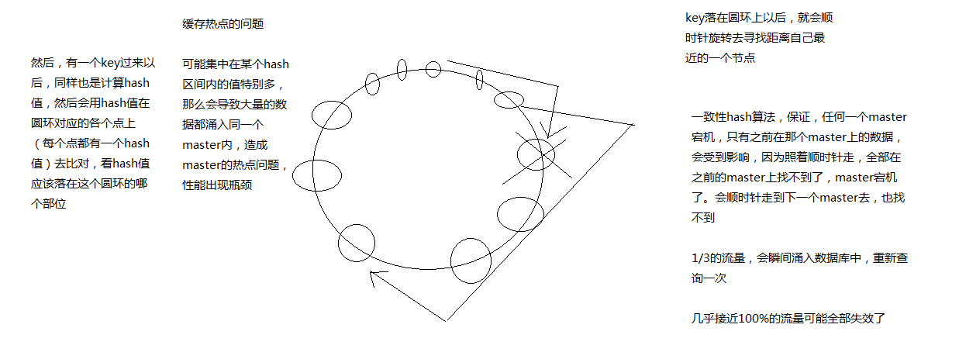
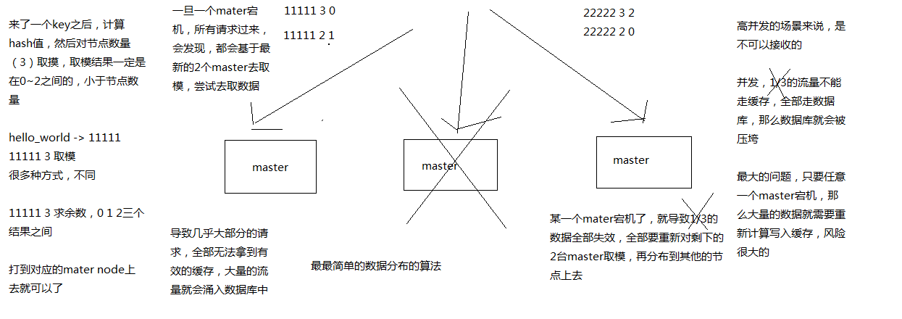

 |  | 加入虚拟节点，进行负载均衡
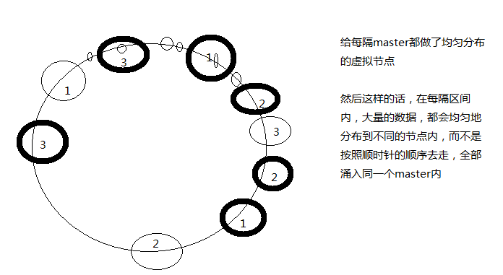

 |  | hash slot:有16384个槽，均匀分配在机器上，如果一台挂了，会自动分配到其他的机器上去，移动槽的时候，会有个状态，不能更新数据，移动完后才可以更新数据

 | redis雪崩解决：redis挂了
 |  | 解决方法

 |  | 发生时： | 本地缓存ehcache+hystrix限流，限流的方法里自己写处理逻辑，友情提示，或者给空值
 |  | 发生后： | redis做持久化机制，回去redis后，可以立刻从磁盘中获取数据
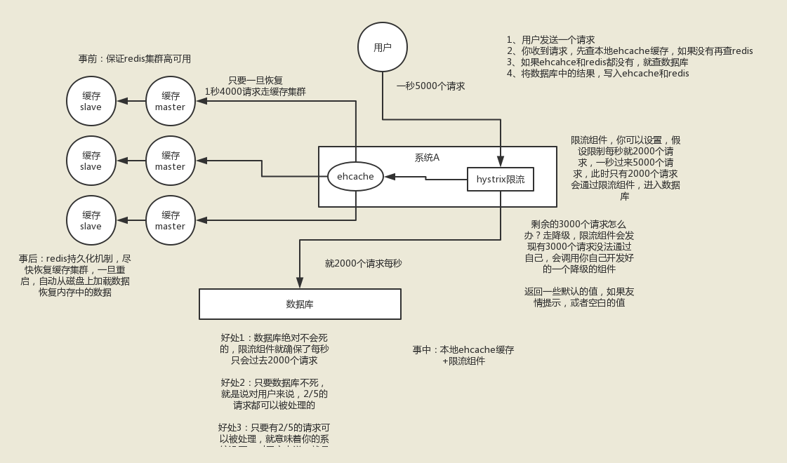

 | redis 穿透:redis不存在的值，数据库也不存在，无限访问数据库。

 |  | 解决方案： | 1布隆过滤器（把存在的值，通过hash算法，存在bit向量的数组里，有值为1,当调用布隆过滤器的时候，为1的才可以访问数据库，为0直接判读为不存在的）
 |  |  | 2给不存在的数据，赋空值，这样redis就有这个key,只是空值，不会直接访问数据库

 | 缓存数据库一致性： |  | 读的时候，先redis，redis无，在读数据库，在写入redis
 |  |  | 写的时候，先删除redis，在写数据库

 |  |  | 为啥不更新redis：因为可能redis的值比较复杂，需要多个表，多个逻辑处理后才写入redis中，不能频繁的更新redis，只有使用这个值，读的时候，在从DB写入redis就可以了，类似懒加载机制

 |  |  | 一般来说，就是如果你的系统不是严格要求缓存+数据库必须一致性的话，缓存可以稍微的跟数据库偶尔有不一致的情况，最好不要做这个方案，读请求和写请求串行化，串到一个内存队列里去，这样就可以保证一定不会出现不一致的情况

 |  | 最佳方案： | 串行化之后，就会导致系统的吞吐量会大幅度的降低，用比正常情况下多几倍的机器去支撑线上的一个请求。

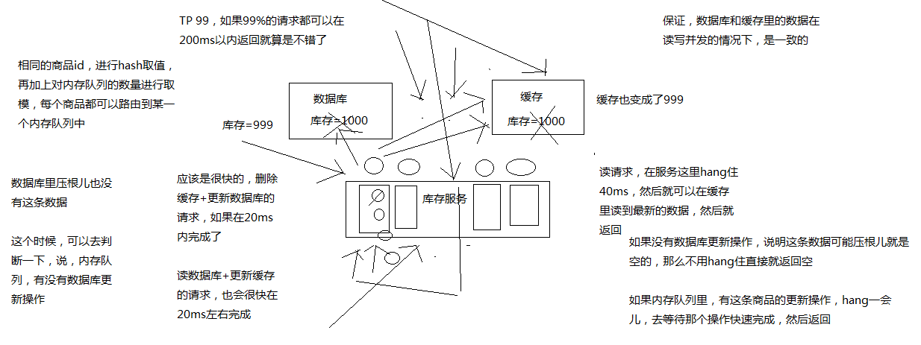

 |  | redis锁 | set key+随机值/时间戳 nx px 超时时间

 |  |  | 设置key不重复防止集群中别的节点误删

 |  |  | 主从模式下，如果住挂了，锁没有同步到从节点，此时，从选举为主，锁丢失，解决这个问题redis官网有个redlock,就是锁主的通知，从也要锁

设计高并发架构
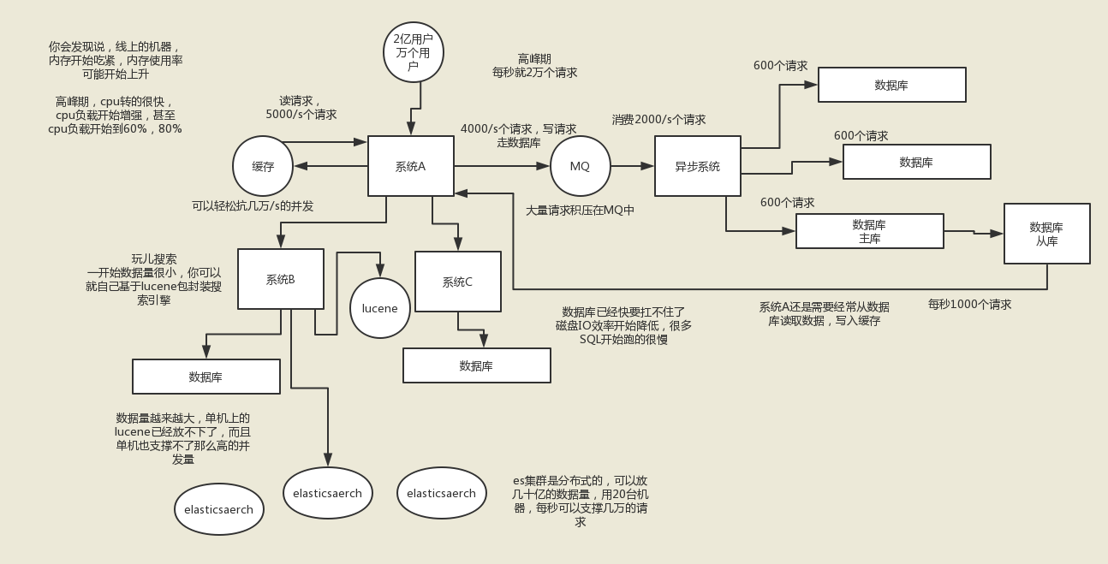

hystrix熔断
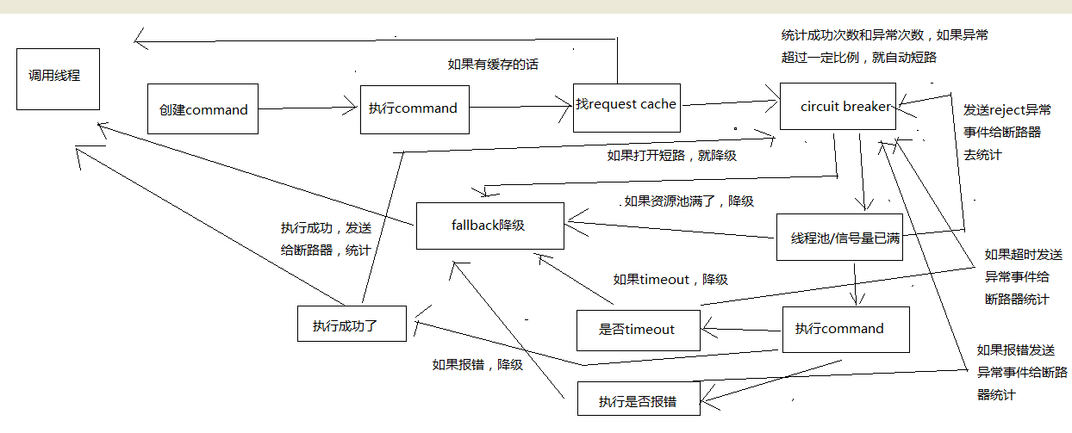
hystrix进行资源隔离，其实是提供了一个抽象，叫做command，就是说，你如果要把对某一个依赖服务的所有调用请求，全部隔离在同一份资源池内

对这个依赖服务的所有调用请求，全部走这个资源池内的资源，不会去用其他的资源了，这个就叫做资源隔离

hystrix最最基本的资源隔离的技术，线程池隔离技术

对某一个依赖服务，商品服务，所有的调用请求，全部隔离到一个线程池内，对商品服务的每次调用请求都封装在一个command里面

每个command（每次服务调用请求）都是使用线程池内的一个线程去执行的

所以哪怕是对这个依赖服务，商品服务，现在同时发起的调用量已经到了1000了，但是线程池内就10个线程，最多就只会用这10个线程去执行

不会说，对商品服务的请求，因为接口调用延迟，将tomcat内部所有的线程资源全部耗尽，不会出现了

hystrix，资源隔离，两种技术，线程池的资源隔离，信号量的资源隔离

信号量，semaphore

信号量跟线程池，两种资源隔离的技术，区别到底在哪儿呢？

2、线程池隔离技术和信号量隔离技术，分别在什么样的场景下去使用呢？？

线程池：适合绝大多数的场景，99%的，线程池，对依赖服务的网络请求的调用和访问，timeout这种问题

信号量：适合，你的访问不是对外部依赖的访问，而是对内部的一些比较复杂的业务逻辑的访问，但是像这种访问，系统内部的代码，其实不涉及任何的网络请求，那么只要做信号量的普通限流就可以了，因为不需要去捕获timeout类似的问题，算法+数据结构的效率不是太高，并发量突然太高，因为这里稍微耗时一些，导致很多线程卡在这里的话，不太好，所以进行一个基本的资源隔离和访问，避免内部复杂的低效率的代码，导致大量的线程被hang住

3、在代码中加入从本地内存获取地理位置数据的逻辑

业务背景里面， 比较适合信号量的是什么场景呢？

比如说，我们一般来说，缓存服务，可能会将部分量特别少，访问又特别频繁的一些数据，放在自己的纯内存中

一般我们在获取到商品数据之后，都要去获取商品是属于哪个地理位置，省，市，卖家的，可能在自己的纯内存中，比如就一个Map去获取

对于这种直接访问本地内存的逻辑，比较适合用信号量做一下简单的隔离

优点在于，不用自己管理线程池拉，不用care timeout超时了，信号量做隔离的话，性能会相对来说高一些

4、采用信号量技术对地理位置获取逻辑进行资源隔离与限流

super(Setter.withGroupKey(HystrixCommandGroupKey.Factory.asKey("ExampleGroup"))
.andCommandPropertiesDefaults(HystrixCommandProperties.Setter()
.withExecutionIsolationStrategy(ExecutionIsolationStrategy.SEMAPHORE)));

流程

